総括表
令和7年度交差点交通量調査報告書
交差点名 |  |  |  | №27 三ツ沢公園入口 【-】 |  |  |  |  | 調査年月日 |  |  | 2025-11-13 |  |  |  | 天候 | 曇 り |  |  | 27
所在地 |  |  |  | 神奈川区三ツ沢上町３−２ |  |  |  |  | 調査時間帯 |  |  | 7:00～19:00（12時間合計） |  |  |  |  |  |  |  | 三ツ沢公園入口
 |  |  |  |  |  |  |  |  |  |  |  |  |  |  |  |  |  |  |  | -
 |  |  |  |  |  |  |  |  |  |  |  |  |  |  |  |  |  |  |  | 神奈川区三ツ沢上町３−２
 |  |  |  |  |  |  |  |  |  |  |  |  |  |  |  |  |  |  |  | 2025-11-13
 |  |  |  |  |  |  |  |  |  |  |  |  |  |  |  |  |  |  |  | 曇 り

三ツ沢公園入口

出典：保土ヶ谷区ガイドマップ

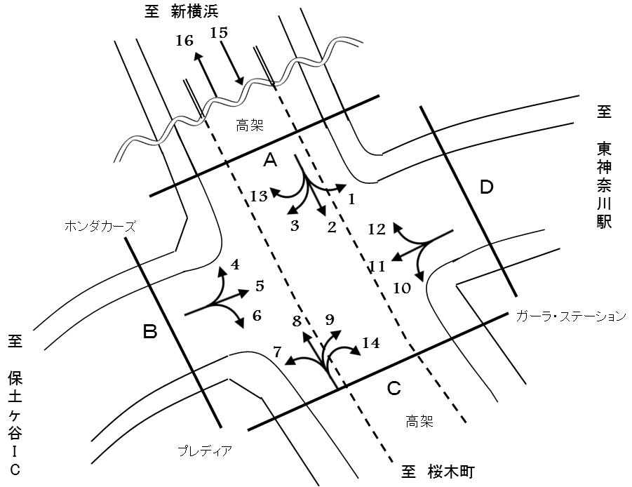

方向別交通量集計表
断面 | 方向 | 二輪車 | 乗用車 | バス | 小型 貨物車 | 大型 貨物車 | 大型計 | 小型計 | 合計 | 断面 | 方向 | 二輪車 | 乗用車 | バス | 小型 貨物車 | 大型 貨物車 | 大型計 | 小型計 | 合計
A | 1 | 137 | 1,336 | 40 | 425 | 265 | 305 | 1,761 | 2,066 | C | 7 | 49 | 517 | 73 | 134 | 54 | 127 | 651 | 778
 | 2 | 86 | 498 | 69 | 131 | 97 | 166 | 629 | 795 |  | 8 | 95 | 649 | 73 | 232 | 140 | 213 | 881 | 1,094
 | 3 | 216 | 1,714 | 10 | 657 | 183 | 193 | 2,371 | 2,564 |  | 9 | 63 | 722 | 10 | 237 | 51 | 61 | 959 | 1,020
 | 13 | 0 | 1 | 0 | 0 | 0 | 0 | 1 | 1 |  | 14 | 1 | 9 | 0 | 7 | 0 | 0 | 16 | 16
 | 計 | 439 | 3,549 | 119 | 1,213 | 545 | 664 | 4,762 | 5,426 |  | 計 | 208 | 1,897 | 156 | 610 | 245 | 401 | 2,507 | 2,908
B | 4 | 193 | 2,183 | 28 | 904 | 253 | 281 | 3,087 | 3,368 | D | 10 | 54 | 697 | 24 | 201 | 61 | 85 | 898 | 983
 | 5 | 468 | 4,415 | 134 | 1,421 | 697 | 831 | 5,836 | 6,667 |  | 11 | 469 | 3,975 | 29 | 1,619 | 638 | 667 | 5,594 | 6,261
 | 6 | 79 | 1,177 | 34 | 314 | 84 | 118 | 1,491 | 1,609 |  | 12 | 178 | 1,558 | 48 | 528 | 401 | 449 | 2,086 | 2,535
 | 計 | 740 | 7,775 | 196 | 2,639 | 1,034 | 1,230 | 10,414 | 11,644 |  | 計 | 701 | 6,230 | 101 | 2,348 | 1,100 | 1,201 | 8,578 | 9,779
 |  |  |  |  |  |  |  |  |  | 立体部 | 15 | 516 | 5,862 | 203 | 1,983 | 846 | 1,049 | 7,845 | 8,894
 |  |  |  |  |  |  |  |  |  |  | 16 | 423 | 4,668 | 184 | 1,741 | 836 | 1,020 | 6,409 | 7,429
 |  |  |  |  |  |  |  |  |  |  | 計 | 939 | 10,530 | 387 | 3,724 | 1,682 | 2,069 | 14,254 | 16,323

変動図
 | 調査年月日 | 調 査 方 向 案 内 図
 | 2025-11-13
 | 調査時間
 | 7：00～19：00（12時間）
 | 調査地点
 | №27 三ツ沢公園入口 【-】
 | 凡例
小型車
大型車混入率
大型車
 | 流入計Ａ（1+2+3+13） |  | 流入計Ａ（1+2+3+13） |  |  |  | 流出計Ａ（4+8+12+13） |  |  |  | 断面計Ａ
 |  |  |  | 小型車 | 大型車 | 大型車混入率 |  | 小型車 | 大型車 | 大型車混入率 |  | 小型車 | 大型車 | 大型車混入率
 |  |  | 7-8 | 504 | 73 | 12.7 | 7-8 | 526 | 62 | 10.5 | 7-8 | 1030 | 135 | 11.6
 |  |  | 8-9 | 465 | 76 | 14.0 | 8-9 | 584 | 85 | 12.7 | 8-9 | 1049 | 161 | 13.3
 |  |  | 9-10 | 387 | 82 | 17.5 | 9-10 | 515 | 99 | 16.1 | 9-10 | 902 | 181 | 16.7
 |  |  | 10-11 | 425 | 77 | 15.3 | 10-11 | 392 | 88 | 18.3 | 10-11 | 817 | 165 | 16.8
 |  |  | 11-12 | 332 | 59 | 15.1 | 11-12 | 415 | 82 | 16.5 | 11-12 | 747 | 141 | 15.9
 |  |  | 12-13 | 337 | 61 | 15.3 | 12-13 | 476 | 68 | 12.5 | 12-13 | 813 | 129 | 13.7
 |  |  | 13-14 | 303 | 54 | 15.1 | 13-14 | 316 | 53 | 14.4 | 13-14 | 619 | 107 | 14.7
 |  |  | 14-15 | 345 | 45 | 11.5 | 14-15 | 460 | 112 | 19.6 | 14-15 | 805 | 157 | 16.3
 |  |  | 15-16 | 338 | 41 | 10.8 | 15-16 | 547 | 107 | 16.4 | 15-16 | 885 | 148 | 14.3
 |  |  | 16-17 | 423 | 37 | 8.0 | 16-17 | 624 | 76 | 10.9 | 16-17 | 1047 | 113 | 9.7
 |  |  | 17-18 | 508 | 38 | 7.0 | 17-18 | 555 | 77 | 12.2 | 17-18 | 1063 | 115 | 9.8
 |  |  | 18-19 | 395 | 21 | 5.0 | 18-19 | 645 | 34 | 5.0 | 18-19 | 1040 | 55 | 5.0
 | 流出計Ａ（4+8+12+13）

 | 断面計Ａ

自 動 車 交 通 量 時 間 変 動 図
 | 流入計Ｂ（4+5+6） |  | 流入計Ｂ（4+5+6） |  |  |  | 流出計Ｂ（3+7+11） |  |  |  | 断面計Ｂ
 |  |  |  | 小型車 | 大型車 | 大型車混入率 |  | 小型車 | 大型車 | 大型車混入率 |  | 小型車 | 大型車 | 大型車混入率
 |  |  | 7-8 | 1493 | 113 | 7.0 | 7-8 | 633 | 81 | 11.3 | 7-8 | 2126 | 194 | 8.4
 |  |  | 8-9 | 1315 | 122 | 8.5 | 8-9 | 690 | 81 | 10.5 | 8-9 | 2005 | 203 | 9.2
 |  |  | 9-10 | 843 | 151 | 15.2 | 9-10 | 574 | 117 | 16.9 | 9-10 | 1417 | 268 | 15.9
 |  |  | 10-11 | 725 | 171 | 19.1 | 10-11 | 698 | 127 | 15.4 | 10-11 | 1423 | 298 | 17.3
 |  |  | 11-12 | 646 | 114 | 15.0 | 11-12 | 561 | 81 | 12.6 | 11-12 | 1207 | 195 | 13.9
 |  |  | 12-13 | 700 | 96 | 12.1 | 12-13 | 573 | 92 | 13.8 | 12-13 | 1273 | 188 | 12.9
 |  |  | 13-14 | 584 | 80 | 12.0 | 13-14 | 554 | 68 | 10.9 | 13-14 | 1138 | 148 | 11.5
 |  |  | 14-15 | 806 | 110 | 12.0 | 14-15 | 625 | 86 | 12.1 | 14-15 | 1431 | 196 | 12.0
 |  |  | 15-16 | 815 | 102 | 11.1 | 15-16 | 661 | 96 | 12.7 | 15-16 | 1476 | 198 | 11.8
 |  |  | 16-17 | 883 | 75 | 7.8 | 16-17 | 957 | 72 | 7.0 | 16-17 | 1840 | 147 | 7.4
 |  |  | 17-18 | 773 | 53 | 6.4 | 17-18 | 1162 | 55 | 4.5 | 17-18 | 1935 | 108 | 5.3
 |  |  | 18-19 | 831 | 43 | 4.9 | 18-19 | 928 | 31 | 3.2 | 18-19 | 1759 | 74 | 4.0
 | 流出計Ｂ（3+7+11）

 | 断面計Ｂ

自 動 車 交 通 量 時 間 変 動 図
 | 流入計Ｃ（7+8+9+14） |  | 流入計Ｃ（7+8+9+14） |  |  |  | 流出計Ｃ（2+6+10+14） |  |  |  | 断面計Ｃ
 |  |  |  | 小型車 | 大型車 | 大型車混入率 |  | 小型車 | 大型車 | 大型車混入率 |  | 小型車 | 大型車 | 大型車混入率
 |  |  | 7-8 | 138 | 32 | 18.8 | 7-8 | 309 | 42 | 12.0 | 7-8 | 447 | 74 | 14.2
 |  |  | 8-9 | 242 | 39 | 13.9 | 8-9 | 321 | 42 | 11.6 | 8-9 | 563 | 81 | 12.6
 |  |  | 9-10 | 226 | 37 | 14.1 | 9-10 | 270 | 39 | 12.6 | 9-10 | 496 | 76 | 13.3
 |  |  | 10-11 | 208 | 37 | 15.1 | 10-11 | 264 | 36 | 12.0 | 10-11 | 472 | 73 | 13.4
 |  |  | 11-12 | 198 | 26 | 11.6 | 11-12 | 228 | 31 | 12.0 | 11-12 | 426 | 57 | 11.8
 |  |  | 12-13 | 171 | 29 | 14.5 | 12-13 | 263 | 28 | 9.6 | 12-13 | 434 | 57 | 11.6
 |  |  | 13-14 | 147 | 28 | 16.0 | 13-14 | 234 | 40 | 14.6 | 13-14 | 381 | 68 | 15.1
 |  |  | 14-15 | 196 | 32 | 14.0 | 14-15 | 227 | 30 | 11.7 | 14-15 | 423 | 62 | 12.8
 |  |  | 15-16 | 221 | 53 | 19.3 | 15-16 | 247 | 29 | 10.5 | 15-16 | 468 | 82 | 14.9
 |  |  | 16-17 | 274 | 34 | 11.0 | 16-17 | 220 | 18 | 7.6 | 16-17 | 494 | 52 | 9.5
 |  |  | 17-18 | 238 | 31 | 11.5 | 17-18 | 227 | 16 | 6.6 | 17-18 | 465 | 47 | 9.2
 |  |  | 18-19 | 233 | 23 | 9.0 | 18-19 | 224 | 18 | 7.4 | 18-19 | 457 | 41 | 8.2
 | 流出計Ｃ（2+6+10+14）

 | 断面計Ｃ

自 動 車 交 通 量 時 間 変 動 図
 | 流入計Ｄ（10+11+12） |  | 流入計Ｄ（10+11+12） |  |  |  | 流出計Ｄ（1+5+9） |  |  |  | 断面計Ｄ
 |  |  |  | 小型車 | 大型車 | 大型車混入率 |  | 小型車 | 大型車 | 大型車混入率 |  | 小型車 | 大型車 | 大型車混入率
 |  |  | 7-8 | 560 | 83 | 12.9 | 7-8 | 1227 | 116 | 8.6 | 7-8 | 1787 | 199 | 10.0
 |  |  | 8-9 | 660 | 83 | 11.2 | 8-9 | 1088 | 112 | 9.3 | 8-9 | 1748 | 195 | 10.0
 |  |  | 9-10 | 591 | 139 | 19.0 | 9-10 | 688 | 154 | 18.3 | 9-10 | 1279 | 293 | 18.6
 |  |  | 10-11 | 627 | 134 | 17.6 | 10-11 | 631 | 168 | 21.0 | 10-11 | 1258 | 302 | 19.4
 |  |  | 11-12 | 574 | 97 | 14.5 | 11-12 | 548 | 102 | 15.7 | 11-12 | 1122 | 199 | 15.1
 |  |  | 12-13 | 655 | 115 | 14.9 | 12-13 | 553 | 113 | 17.0 | 12-13 | 1208 | 228 | 15.9
 |  |  | 13-14 | 562 | 80 | 12.5 | 13-14 | 493 | 81 | 14.1 | 13-14 | 1055 | 161 | 13.2
 |  |  | 14-15 | 658 | 135 | 17.0 | 14-15 | 695 | 94 | 11.9 | 14-15 | 1353 | 229 | 14.5
 |  |  | 15-16 | 707 | 130 | 15.5 | 15-16 | 628 | 94 | 13.0 | 15-16 | 1335 | 224 | 14.4
 |  |  | 16-17 | 929 | 93 | 9.1 | 16-17 | 710 | 73 | 9.3 | 16-17 | 1639 | 166 | 9.2
 |  |  | 17-18 | 1082 | 73 | 6.3 | 17-18 | 659 | 47 | 6.7 | 17-18 | 1741 | 120 | 6.4
 |  |  | 18-19 | 973 | 39 | 3.9 | 18-19 | 636 | 43 | 6.3 | 18-19 | 1609 | 82 | 4.8
 | 流出計Ｄ（1+5+9）

 | 断面計Ｄ

自 動 車 交 通 量 時 間 変 動 図
 | 立体部（方向15） |  | 立体部（方向15） |  |  |  | 立体部（方向16） |  |  |  | 立体部 断面計
 |  |  |  | 小型車 | 大型車 | 大型車混入率 |  | 小型車 | 大型車 | 大型車混入率 |  | 小型車 | 大型車 | 大型車混入率
 |  |  | 7-8 | 814 | 143 | 14.9 | 7-8 | 393 | 48 | 10.9 | 7-8 | 1207 | 191 | 13.7
 |  |  | 8-9 | 753 | 138 | 15.5 | 8-9 | 472 | 64 | 11.9 | 8-9 | 1225 | 202 | 14.2
 |  |  | 9-10 | 717 | 123 | 14.6 | 9-10 | 423 | 100 | 19.1 | 9-10 | 1140 | 223 | 16.4
 |  |  | 10-11 | 660 | 91 | 12.1 | 10-11 | 494 | 106 | 17.7 | 10-11 | 1154 | 197 | 14.6
 |  |  | 11-12 | 619 | 86 | 12.2 | 11-12 | 529 | 79 | 13.0 | 11-12 | 1148 | 165 | 12.6
 |  |  | 12-13 | 635 | 98 | 13.4 | 12-13 | 511 | 86 | 14.4 | 12-13 | 1146 | 184 | 13.8
 |  |  | 13-14 | 618 | 107 | 14.8 | 13-14 | 475 | 71 | 13.0 | 13-14 | 1093 | 178 | 14.0
 |  |  | 14-15 | 632 | 81 | 11.4 | 14-15 | 539 | 105 | 16.3 | 14-15 | 1171 | 186 | 13.7
 |  |  | 15-16 | 652 | 67 | 9.3 | 15-16 | 609 | 114 | 15.8 | 15-16 | 1261 | 181 | 12.6
 |  |  | 16-17 | 587 | 46 | 7.3 | 16-17 | 618 | 118 | 16.0 | 16-17 | 1205 | 164 | 12.0
 |  |  | 17-18 | 605 | 37 | 5.8 | 17-18 | 717 | 81 | 10.2 | 17-18 | 1322 | 118 | 8.2
 |  |  | 18-19 | 553 | 32 | 5.5 | 18-19 | 629 | 48 | 7.1 | 18-19 | 1182 | 80 | 6.3
 | 立体部（方向16）

 | 立体部 断面計

自 動 車 交 通 量 時 間 変 動 図

